Sheet1
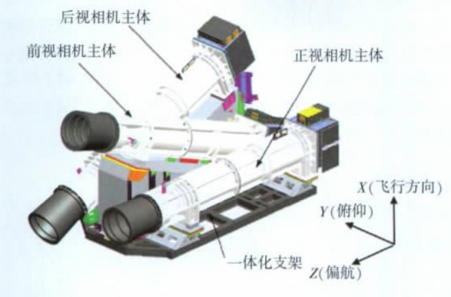
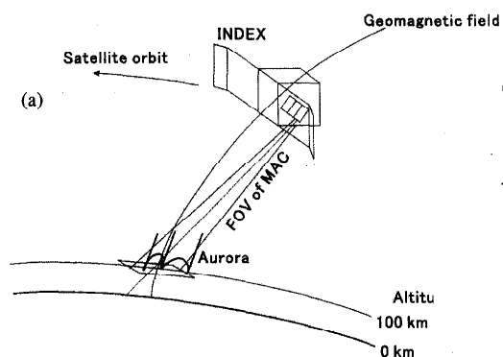
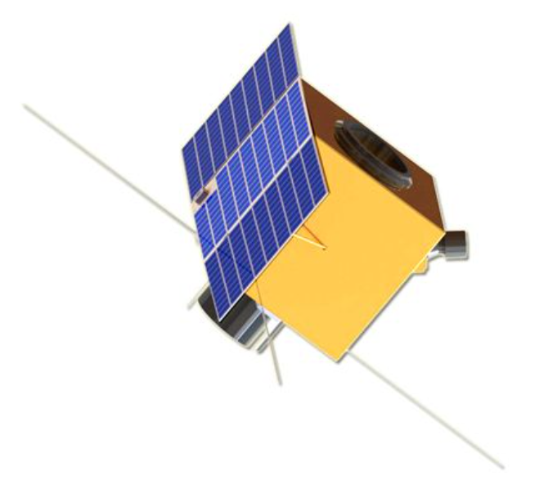
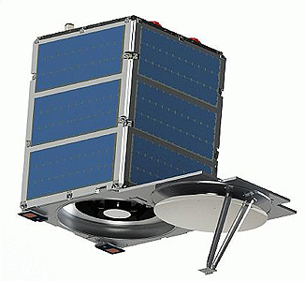
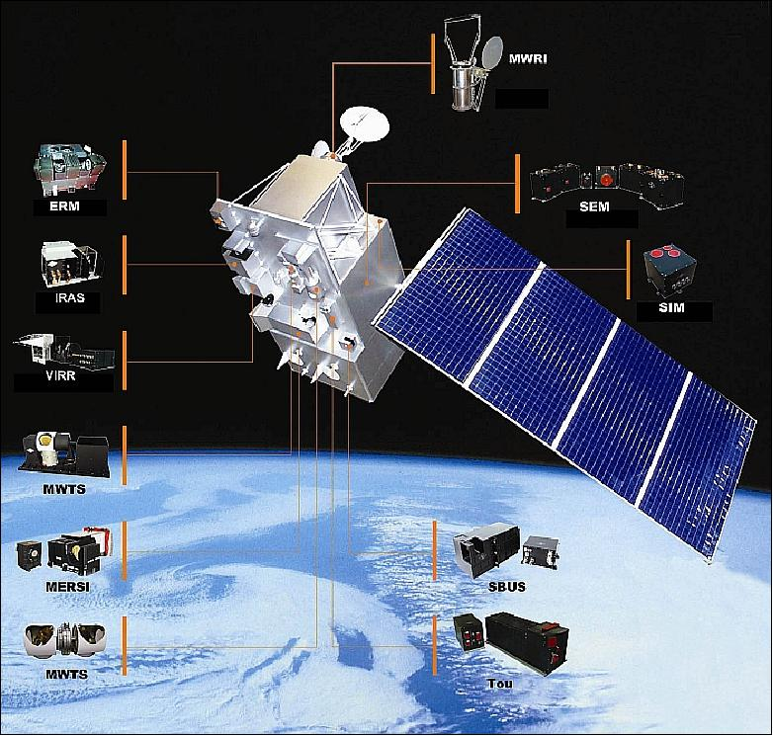
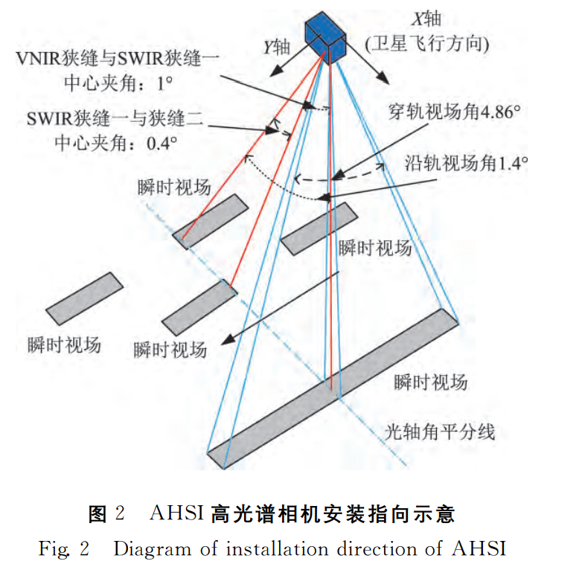
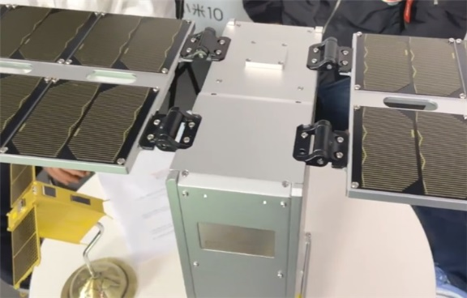
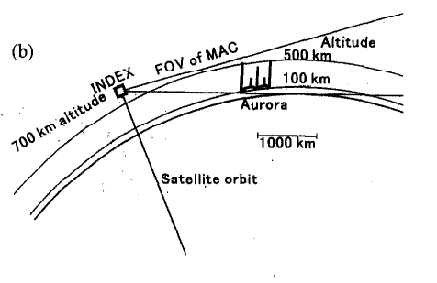
卫星名称 | “风云”系列—— 风云三号D（FY-3D）气象卫星 | ”资源“系列—— 资源一号02D卫星 | ”资源“系列—— 资源三号卫星 | INDEX/REIMEI卫星（日本） | 天仪TY15卫星 | 珠海一号卫星星座—— 珠海一号OVS-1视频卫星 | SkySat 1&2（美国）
卫星姿态 | 姿态稳定方式：三轴稳定 三轴指向精度：≤0.3° 三轴测量精度：≤0.05° 三轴姿态稳定度：≤4×10-3 °/s | 采用三轴稳定对地定向的控制模式 | 三轴稳定 | (1)图像与粒子传感器同时观测模式 (Mode-S)： 利用ESA/ISA跟踪地磁场方向，控制卫星姿态以获得极光离子全俯仰角分布。 (2) 极光高度测量模式 (Mode-H)： 卫星绕着几乎平行的轴旋转指向轨道运动的方向。（见下图） |  | 控制方式：三轴稳定 指向精度：≤0.1º(3轴，3) 确定精度：≤0.05º(3轴，3) 三轴稳定度：≤0.01º/s(3轴，3) 姿态机动：滚动平时±30°，应急时±40° | 使用机载闭环控制系统进行三轴稳定
轨道特点 | 轨道类型：近极地太阳同步轨道 轨道标称高度：836公里 轨道倾角：98.75° 轨道保持偏心率：≤0.0025 | 轨道类型：太阳同步轨道 轨道高度：778.099kｍ | 轨道类型：太阳同步轨道 轨道高度：~505公里 轨道倾角：97.42° | 轨道类型：太阳同步轨道 轨道高度：700公里 轨道倾角：98.6° | 轨道高度：500+公里 | 轨道类型：圆轨道 轨道倾角：43° 轨道高度：530km | 轨道类型：太阳同步轨道 轨道高度： SkySat-1：578km Skysat-2：637km
卫星大小 | 2300kg | 1840kg | 2500kg~2700kg | 72 kg 72 cm x 62 cm x 62 cm | 6U立方星 | 50kg | 质量：80-110kg 卫星包络尺寸：60 × 60 × 95 cm
应用目的 | (1)为中期数值天气预报提供全球均匀分辨率的气象参数。 (2)研究全球变化包括气候变化规律，为气候预测提供各种气象及地球物理参数。 (3)监测大范围自然灾害和地表生态环境。 (4)为各种专业活动(航空、航海等)提供全球任一地区的气象信息，为军事气象保障服务。 | 进一步拓展我国自然资源调查监测技术手段，大幅度提高山水林田湖草等自然资源定量化调查监测能力，支撑及时掌控自然资源数量、质量、生态状况及变化趋势。 | 绘制大比例尺立体地图，为环境监测、资源管理、救灾、城市规划和国家安全提供相关参数。 | (1) 观察研究极光放射的精细结构及其与沉淀粒子的关系 (2) 观测沉淀电子的总能量和特征能量 (3) 观测极光高度分布 (4) 观测极光温度变化 | 不间断拍照回传 | 国土资源监测、地质灾害信息获取等。 | 获取时序图像，制作视频产品，并服务于高分辨率遥感大数据应用。
相机分辨率 | 广角激光成像仪(WAI) 最佳角度分辨率为0.8° 在840 km的高度上，基准高度为110 km的参考球在天底的相应空间分辨率为10 km。 | 空间分辨率 可见近红外相机：全色2.5ｍ；多光谱10ｍ 高光谱相机：3.0ｍ | 三线阵测绘相机和多光谱相机 正视全色：2.1 m 前、后视22°全色：3.5 m 正视多光谱：5.8 m | 多通道极光相机(MAC) (1)图像与粒子传感器同时观测模式 (Mode-S)： 时空分辨率：~1.2km；~120msec (2) 极光高度测量模式 (Mode-H)： 时空分辨率：~4km；~1sec | 小米10 Pro一亿像素相机 主摄像头：1.08亿像素 (2500万像素实际输出分辨率) 近距远摄：1200万像素 远距远摄：800万像素 超广角摄像头：2000万像素 | CMOS传感器（具备拍照与拍视频两种成像模式） 空间分辨率：1.98m | 多光谱CMOS相机(蓝，绿，红，近红外)或全色CMOS相机。 每颗卫星有三个摄像头，可以拍摄重叠的条带。每个条带包含重叠的场景。 一个场景大约是2560×1080像素。 全色0.8m，多光谱1m
照片大小 | 约130°×130°范围的极光图像 | 可见近红外相机：115km 高光谱相机：60km | 正视全色：50 km，单景2500 km² 正视多光谱：52 km，单景2704 km² | (1)图像与粒子传感器同时观测模式 (Mode-S)： 80×80km面积的极光图像 (2) 极光高度测量模式 (Mode-H)： 270x270km面积的极光图像 | 单幅影像的覆盖范围能达到大约720*540公里 | 8.1km×6.1km | 幅宽可达到8km
拍照频率 | 每2 分钟一幅 |  |  | (1)图像与粒子传感器同时观测模式 (Mode-S)： 曝光周期为120msec(曝光40msec, 暂停80msec) (2) 极光高度测量模式 (Mode-H)： 曝光周期为1sec(曝光480msec, 暂停520msec) |  | 凝视视频模式：20fps 条带拍照模式：1fps | “推帧”模式（“push-frame” mode）下，所有三个探测器获得高度重叠的视频序列（例如：40赫兹）
数据量 |  | 提供每秒 900 兆比特的数据传输和 2T 比特的数据存储容量。 | 影像日获取能力： 全色：近1,000,000 km²/天 融合：近1,000,000 km²/天 |  | 单张照片的大小为20MB到40MB，每次在轨任务连续拍摄数十张照片，拍摄之后需要将小米相机拍摄的照片传输到卫星载荷管理计算机进行保存。 |  | X波段有效载荷数据下行：470 Mbit/s S波段上行：16 kbit/s 板载数据存储容量：768 GB
相机指向 | 当卫星移动时，WAI通过转动两个镜头获得130°×120°超大视场角，即扫掠范围为轨道的120°。除非太阳直射导致卫星镜头必须避开的特殊情况。 | 相机随着卫星沿轨飞行，相机多狭缝瞬时视场几何位置关系如图２所示（其中灰色框代表瞬时视场，蓝色、红色线分别代表穿轨、沿轨的瞬时视场角）。 （见下图） | 三线阵测绘方式，由具有一定交会角的前视、正视和后视相机通过对同一地面点不同视角的观测。（见下图） | (1)图像与粒子传感器同时观测模式 (Mode-S)： MAC的视场指向地磁感线。 (2)极光高度测量模式(Mode-H)： MAC的视场指向地球的边缘。 | 根据地面拍摄目标调整 | 根据地面拍摄目标调整 | 根据地面拍摄目标调整
太阳能帆板特点 | 太阳能帆板自动对日进行定向跟踪

